Immesso PILE
 |  | MODULO RICHIESTA DATI |  |  | MGQA-7.2-M04 REV 5 DEL 27.11.2015

Dati relativi alle Pile ed Accumulatori per le quali l'azienda è considerata "produttore" secondo il D.lgs. 188/2008.

Ragione sociale: |  |  | IMPORTANTE: è necessario che l'azienda compili i dati richiesti nella parte sinistra del file (ragione sociale, IBAN, etc.)
IBAN c/c per metodo di pagamento a mezzo RIBA:
Referente per il consorzio (NOME/COGNOME):
tel. del Referente consorzio:
e-mail del referente consorzio:
Legale Rappresentante (NOME/COGNOME):

DECRETO PILE |  |  |  |  |  | IN MANCANZA DI IMMESSO 2020
Decreto Dlgs 188/2008 |  | Categorie Pile e Accumulatori Ogni Pila/Accumulatore dovra' essere posizionato nella categoria più adeguata | DATI 2020 |  |  | PREVISIONE 2021 "da immettere sul mercato" |  | Note per la compilazione ed esempi di Pile e Accumulatori (vedi anche fogli "specifiche" e "Note per la compilazione")
 |  |  | Totale Pezzi | Totale Peso (kg) |  | Totale Pezzi | Totale Peso (kg) | PILE ed ACCUMULATORI PORTATILI
Pile e Accumulatori Portatili | 1.1 | Pila Zinco Carbone |  |  |  |  |  | DEFINIZIONE: Sono le pile, le pile a bottone*, i pacchi batteria o gli accumulatori che sono sigillati, sono trasportabili a mano e non costituiscono pile e accumulatori industriali, né batterie o accumulatori per veicoli. esempi: - pile a cella singola tipo AA o AAA; - pile utilizzate in: telefoni cellulari; computer portatili; utensili elettrici portatili senza fili; elettrodomestici portatili simili a spazzolini da denti, rasoi, aspirapolvere portatili, apparecchi domestici in genere - pile presenti nei sistemi domestici di allarme e di emergenza (luci di emergenza, piccole riserve di energia) *pile a bottone: piccole pile o accumulatori portatili di forma rotonda, di diametro superiore all'altezza, utilizzati a fini speciali quali - orologi e piccoli apparecchi portatili - giocattoli, calcolatrici, piccoli apparecchi portatili
 | 1.2 | Pila Zinco Cloruro
 | 1.3 | Pila Alcalina
 | 1.4 | Pila al Litio
 | 1.5 | Pila Zinco Aria
 | 1.6 | Pila Zinco Argento
 | 1.7 | Accumulatori al Piombo
 | 1.8 | Accumulatori Nichel Cadmio
 | 1.9 | Accumulatori Nichel Idruri Metallici
 | 1.10 | Accumulatori al Litio
 | 1.11 | ALTRO
 |  | PESO Kg |  | 0 |  |  | 0

Specifiche
Estratto da: Linee Guida per i produttori a cura del CDCNPA (Centro di Coordinamento Nazionale Pile e Accumulatori)

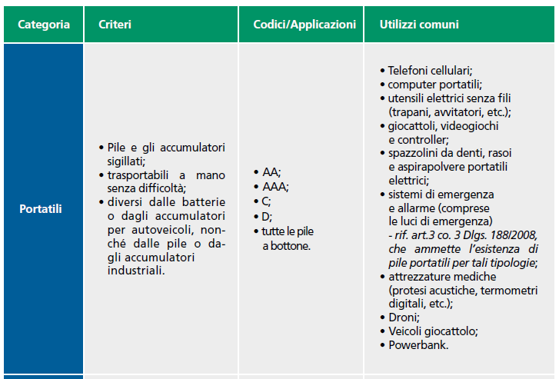
Di seguito si riportano alcuni criteri utili per la classificazione delle pile ed accumulatori PORTATILI:

